Uitleg
INLEIDING
Je hebt een mooi archief van alle IMP's opgebouwd in de jaren dat je abonnee bent. Maar nu zoek je een artikel over een onderwerp waarvan je zeker weet dat je het ergens bent tegen gekomen in een van de vele exemplaren. Maar waar ook alweer precies? Ken je dat?

Dat hebben we als IMP geprobeerd voor te zijn door een digitaal archief aan te maken voor alle artikelen die ooit zijn geschreven. Alle artikelen? Nee, nog niet, maar dat is wel de bedoeling. Tot nu toe gaan we terug tot 2012 nummer 2. Dit bestand kan uitgebreid worden met alle nummers die daarvoor zijn verschenen.
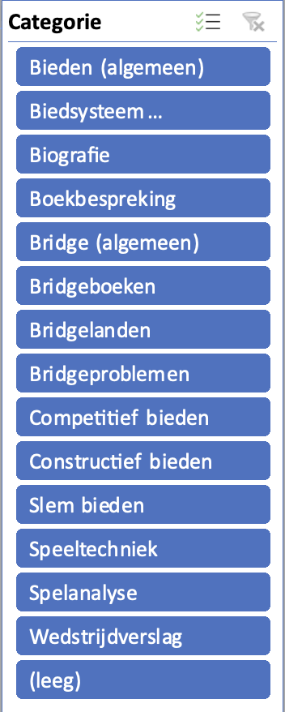

ZELF EEN BIJDRAGE LEVEREN?
Als je interesse hebt om hier een bijdrage aan te leveren neem dan contact op met alexmesman@icloud.com Hij kan je dan verder op weg helpen en de spelregels geven.

HOE GEBRUIK JE DIT BESTAND?
Op het tabblad "Overzicht IMP artkelen" staat een overzicht van IMP artikelen door de jaren heen
In dit bestand kan je zoeken in welk jaar en nummer een bepaald artikel terug te vinden is

Het zoeken is makkelijker gemaakt door middel van "slicers" (zo worden deze filters in Excel genoemd)
Hiernaast zie je een voorbeeld van de slicer "Jaar"
Door op een bepaald jaar te klikken krijg je in de andere slicers alle artikelen te zien in die jaargang

Door de verschillende categorieën kan je ook op andere criteria zoeken.
Als je bijvoorbeeld een overzicht wilt van alle artikelen over "Slem bieden" kan je ook direct daar op klikken

Sommige categorieën bevatten veel gegevens. Naast deze slicers zie je daarom een pijltje naar beneden - hiermee kun je in deze slicer verder zoeken. Klik op het pijltje en de zoekfunctie verschijnt. In het zoekveld naast het vergrootglas kun je de relevante zoekterm intoetsen waarna de zoekresultaten verschijnen.
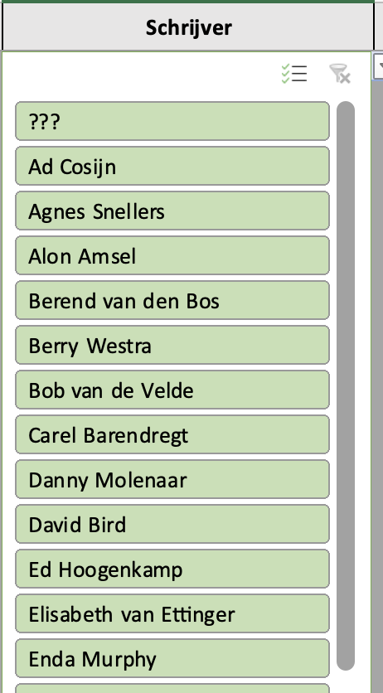

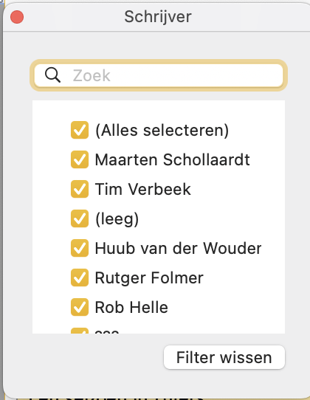

Het is natuurlijk ook mogelijk om de schuif aan de rechterkant van de slicer naar beneden te schuiven tot dat je tegenkomt wat je zoekt

Je kan een filter weer wissen door op het rode kruisje te klikken dat verschijnt als je een filter gebruikt.

